Beställning
BESTÄLLNING – CUSTOMTRIKÅ FÖR VETERANER
Fyll i dina kontaktuppgifter och dina kroppsmått enligt måttskissen. Alla mått anges i centimeter.

1. KONTAKTUPPGIFTER
För- och efternamn:
Telefonnummer:
E-postadress:
Hemadress:

2. KROPPSMÅTT
Se måttskissen till höger och fyll i mått 1–18 i tabellen nedan. Kontrollera gärna måtten en extra gång innan du skickar in beställningen. Alla mått anges i centimeter.

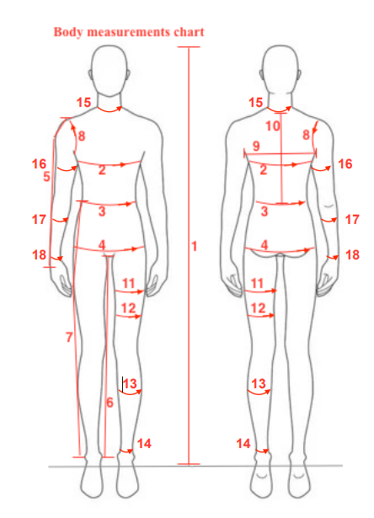
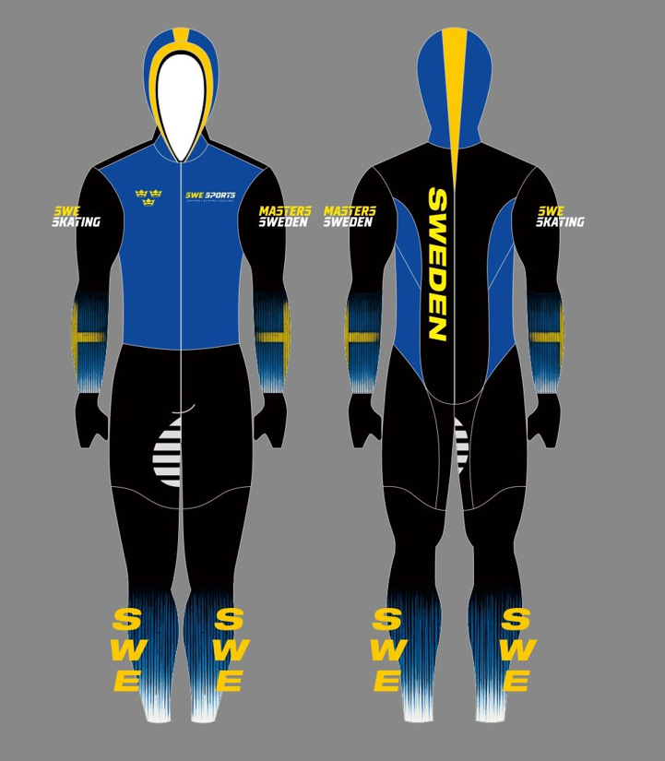
Nr | Mått (cm) | Kommentar
1
2
3
4
5
6
7
8
9
10
11
12
13
14
15
16
17
18

3. BESTÄLLNING OCH BETALNING
Pris |  | 3,800 kr
Betalning |  | Swish: 123 134 09 18
Beställning senast |  | 30 september 2026
Betalning senast |  | 30 oktober 2026

4. SKICKA IN DIN BESTÄLLNING
När formuläret är ifyllt: skicka dina kontaktuppgifter och mått till mattias.hadders@swesports.org

Tips: Be gärna någon annan hjälpa dig att ta måtten för att få så noggranna mått som möjligt.

